GitHubの使い方
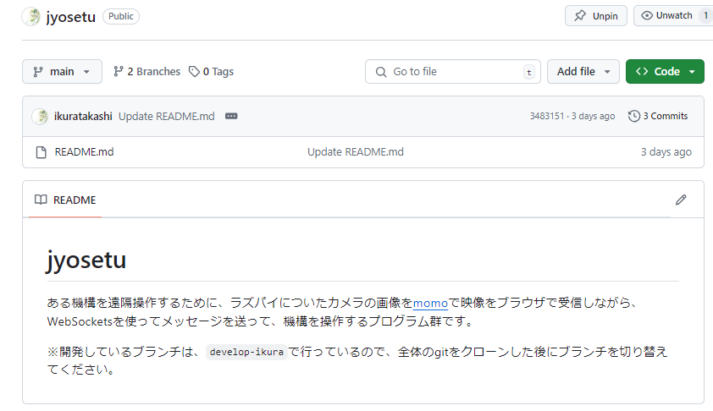
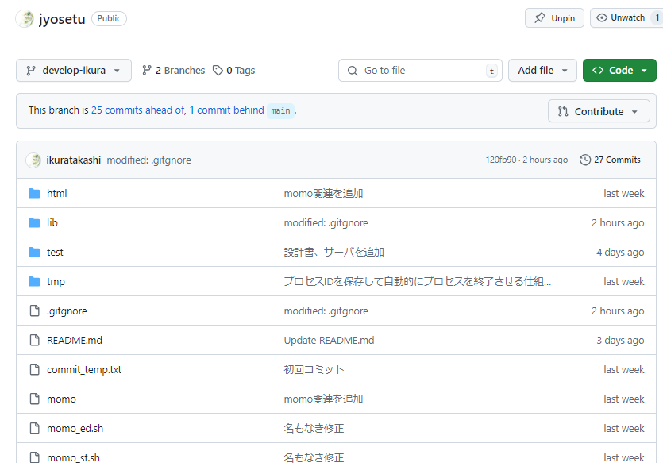
以下のリポジトリをベースに説明します。

 | https://github.com/ikuratakashi/jyosetu/tree/develop-ikura

■ | 個別にファイルをダウンロード

 | 1 | ツリーの対象ファイルをクリック

 | 2 | ダウンロードマークをクリック

 |  | クリックするとブラウザの機能でダウンロードが行われます。
 |  | クリックしても直ぐにダウンロードが始まらない時が、結構あります。
 |  | F5キーを押して画面を更新したりした後に、同じボタンをクリックしてみてください。

■リポジトリ

 | 開発を行う為のファイル関連を一つにまとめたものがリポジトリです。

■ブランチ

 | プロジェクトのメインライン（通常はmainやmasterと呼ばれる）から分岐した独立した作業ラインのことです。これにより、異なる機能や修正を並行して開発することができます。

■リポジトリとブランチの構成

 | リポジトリ：jyosetu
 |  | └ | ブランチ：main
 |  | └ | ブランチ：develop-ikura

 | PCなどで作業を行う時は、このブランチを切り替えて作業を行います。

 | GitHubでは、以下の部分でブランチを切り替えて表示できます。

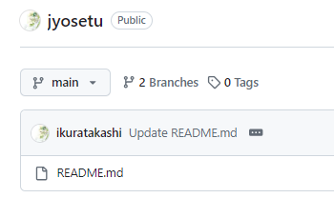

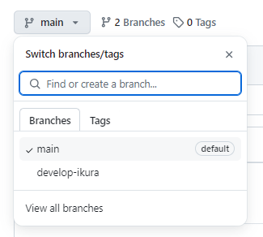

２種類のブランチが存在している
・main
・develop-ikura

 | ブランチ：main の内容 |  |  | ブランチ：develop-ikura の内容

